Test Report
默认试验报告

项目名称 |  |  | 项目 1
用户名 |  |  | MTS
试验名称 |  |  | 拉伸试验（UNIVER） 视频引伸计采集变形-W 1
试验日期 |  |  | 2025/3/12 11:09:03

所有试验运行的图形曲线

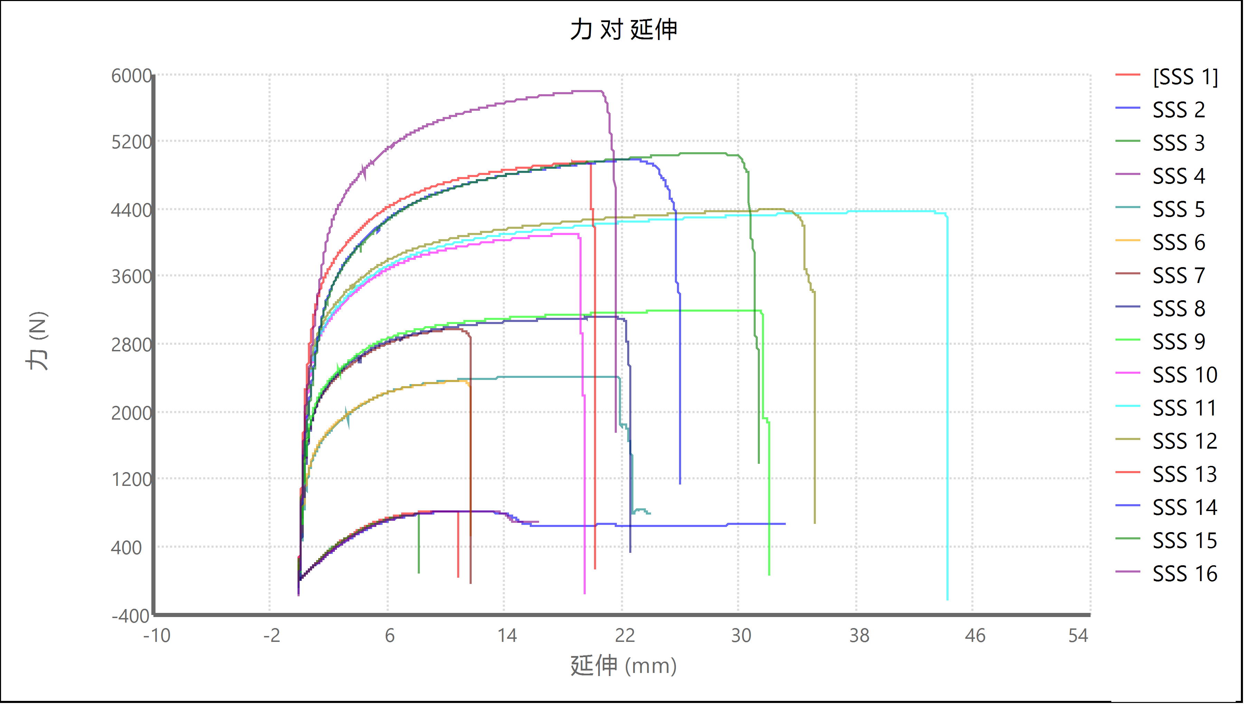

试验运行结果

名称 | 标记 | 注释 | 宽度 (mm) | 厚度 (mm) | 峰值载荷 (N) | 峰值应力 (MPa) | 模量 (GPa) | 破坏时的应变 (%)
SSS 1 | 否 |  | 13 | 1.4 | 818.81 | 45.0 | 0.726 | 15.204
SSS 2 | 否 |  | 13 | 1.4 | 816.007 | 44.8 | 0.676 | #NUM!
SSS 3 | 否 |  | 13 | 1.4 | 781.302 | 42.9 | 0.782 | 11.587
SSS 4 | 否 |  | 13 | 1.4 | 819.091 | 45.0 | 0.679 | #NUM!
SSS 5 | 否 |  | 13 | 1.5 | 2415.286 | 123.9 | 8.417 | 44.717
SSS 6 | 否 |  | 13 | 1.5 | 2351.131 | 120.6 | 7.715 | 13.979
SSS 7 | 否 |  | 13 | 1.4 | 2978.858 | 163.7 | 12.365 | 15.089
SSS 8 | 否 |  | 13 | 1.4 | 3114.321 | 171.1 | 6.996 | 40.695
SSS 9 | 否 |  | 13 | 1.4 | 3204.507 | 176.1 | 9.418 | 56.525
SSS 10 | 否 |  | 13 | 1.4 | 4097.487 | 225.1 | 10.235 | 25.329
SSS 11 | 否 |  | 13 | 1.4 | 4368.127 | 240.0 | 16.322 | 67.491
SSS 12 | 否 |  | 13 | 1.4 | 4389.15 | 241.2 | 9.967 | 58.338
SSS 13 | 否 |  | 13 | 1.5 | 4958.194 | 254.3 | 11.907 | 27.369
SSS 14 | 否 |  | 13 | 1.5 | 4985.197 | 255.7 | 14.713 | 34.186
SSS 15 | 否 |  | 13 | 1.5 | 5060.063 | 259.5 | 13.498 | 39.372
SSS 16 | 否 |  | 13 | 1.4 | 5802.886 | 318.8 | 12.113 | 30.796
 | 均值 |  | 13 | 1.431 | 3185.026 | 170.5 | 8.533 | #NUM!
 | 标准偏差 |  | 0 | 0.048 | 1719.66 | 91.4 | 5.264 | #NUM!

名称 | 标记 | 试验运行结束原因
SSS 1 | 否 | 检测到破坏
SSS 2 | 否 | 试验已停止
SSS 3 | 否 | 检测到破坏
SSS 4 | 否 | 试验已停止
SSS 5 | 否 | 试验已停止
SSS 6 | 否 | 检测到破坏
SSS 7 | 否 | 检测到破坏
SSS 8 | 否 | 检测到破坏
SSS 9 | 否 | 检测到破坏
SSS 10 | 否 | 检测到破坏
SSS 11 | 否 | 检测到破坏
SSS 12 | 否 | 检测到破坏
SSS 13 | 否 | 检测到破坏
SSS 14 | 否 | 检测到破坏
SSS 15 | 否 | 检测到破坏
SSS 16 | 否 | 检测到破坏
 | 均值
 | 标准偏差

试验运行注释

试验件 | 标记 | 试验件注释
SSS 1 | 否
SSS 2 | 否
SSS 3 | 否
SSS 4 | 否
SSS 5 | 否
SSS 6 | 否
SSS 7 | 否
SSS 8 | 否
SSS 9 | 否
SSS 10 | 否
SSS 11 | 否
SSS 12 | 否
SSS 13 | 否
SSS 14 | 否
SSS 15 | 否
SSS 16 | 否

试验结果

试验件 | 标记 | 载荷上限 (N) | 夹具间距 (mm) | 应变点 2 的弦向模量 (mm/mm) | 时间限定值 (sec) | 信息 7 | 应变上限 (mm/mm) | 伸长点 1 的弦向模量 (mm)
SSS 1 | 否 | 22241 | 50 | 0.05 | 10000 |  | 10 | 0.254
SSS 2 | 否 | 22241 | 50 | 0.05 | 10000 |  | 10 | 0.254
SSS 3 | 否 | 22241 | 50 | 0.05 | 10000 |  | 10 | 0.254
SSS 4 | 否 | 22241 | 50 | 0.05 | 10000 |  | 10 | 0.254
SSS 5 | 否 | 22241 | 50 | 0.05 | 10000 |  | 10 | 0.254
SSS 6 | 否 | 22241 | 50 | 0.05 | 10000 |  | 10 | 0.254
SSS 7 | 否 | 22241 | 50 | 0.05 | 10000 |  | 10 | 0.254
SSS 8 | 否 | 22241 | 50 | 0.05 | 10000 |  | 10 | 0.254
SSS 9 | 否 | 22241 | 50 | 0.05 | 10000 |  | 10 | 0.254
SSS 10 | 否 | 22241 | 50 | 0.05 | 10000 |  | 10 | 0.254
SSS 11 | 否 | 22241 | 50 | 0.05 | 10000 |  | 10 | 0.254
SSS 12 | 否 | 22241 | 50 | 0.05 | 10000 |  | 10 | 0.254
SSS 13 | 否 | 22241 | 50 | 0.05 | 10000 |  | 10 | 0.254
SSS 14 | 否 | 22241 | 50 | 0.05 | 10000 |  | 10 | 0.254
SSS 15 | 否 | 22241 | 50 | 0.05 | 10000 |  | 10 | 0.254
SSS 16 | 否 | 22241 | 50 | 0.05 | 10000 |  | 10 | 0.254

试验件 | 信息 3 | 标题 1 | 信息 9 | 割线模量伸长点 1 (mm) | 信息 2 | 应力上限 (N/mm²) | 应变点 1 的弦向模量 (mm/mm) | 试验 ID
SSS 1 |  |  |  | 0.254 |  | 207 | 0.02
SSS 2 |  |  |  | 0.254 |  | 207 | 0.02
SSS 3 |  |  |  | 0.254 |  | 207 | 0.02
SSS 4 |  |  |  | 0.254 |  | 207 | 0.02
SSS 5 |  |  |  | 0.254 |  | 207 | 0.02
SSS 6 |  |  |  | 0.254 |  | 207 | 0.02
SSS 7 |  |  |  | 0.254 |  | 207 | 0.02
SSS 8 |  |  |  | 0.254 |  | 207 | 0.02
SSS 9 |  |  |  | 0.254 |  | 207 | 0.02
SSS 10 |  |  |  | 0.254 |  | 207 | 0.02
SSS 11 |  |  |  | 0.254 |  | 207 | 0.02
SSS 12 |  |  |  | 0.254 |  | 207 | 0.02
SSS 13 |  |  |  | 0.254 |  | 207 | 0.02
SSS 14 |  |  |  | 0.254 |  | 207 | 0.02
SSS 15 |  |  |  | 0.254 |  | 207 | 0.02
SSS 16 |  |  |  | 0.254 |  | 207 | 0.02

试验件 | 应变点 03 (mm/mm) | 信息 5 | 信息 6 | 试验速率 (mm/min) | 信息 4 | 信息 8 | 割线模量应变点 2 (mm/mm) | 应变点 05 (mm/mm)
SSS 1 | 0.05 |  |  | 2 |  |  | 0.05 | 0.05
SSS 2 | 0.05 |  |  | 2 |  |  | 0.05 | 0.05
SSS 3 | 0.05 |  |  | 2 |  |  | 0.05 | 0.05
SSS 4 | 0.05 |  |  | 2 |  |  | 0.05 | 0.05
SSS 5 | 0.05 |  |  | 2 |  |  | 0.05 | 0.05
SSS 6 | 0.05 |  |  | 2 |  |  | 0.05 | 0.05
SSS 7 | 0.05 |  |  | 2 |  |  | 0.05 | 0.05
SSS 8 | 0.05 |  |  | 2 |  |  | 0.05 | 0.05
SSS 9 | 0.05 |  |  | 2 |  |  | 0.05 | 0.05
SSS 10 | 0.05 |  |  | 2 |  |  | 0.05 | 0.05
SSS 11 | 0.05 |  |  | 2 |  |  | 0.05 | 0.05
SSS 12 | 0.05 |  |  | 2 |  |  | 0.05 | 0.05
SSS 13 | 0.05 |  |  | 2 |  |  | 0.05 | 0.05
SSS 14 | 0.05 |  |  | 2 |  |  | 0.05 | 0.05
SSS 15 | 0.05 |  |  | 2 |  |  | 0.05 | 0.05
SSS 16 | 0.05 |  |  | 2 |  |  | 0.05 | 0.05

试验件 | 伸长点 2 的弦向模量 (mm) | 延伸下限 (mm) | 间隙预载荷 (N) | 破坏阈值 (N) | 信息 1 | 应变下限 (mm/mm) | 应变点 07 (mm/mm) | 斜率段长度 (%)
SSS 1 | 12.7 | -508 | 4.448 | 2.224 |  | -10 | 0.05 | 20
SSS 2 | 12.7 | -508 | 4.448 | 2.224 |  | -10 | 0.05 | 20
SSS 3 | 12.7 | -508 | 4.448 | 2.224 |  | -10 | 0.05 | 20
SSS 4 | 12.7 | -508 | 4.448 | 2.224 |  | -10 | 0.05 | 20
SSS 5 | 12.7 | -508 | 4.448 | 2.224 |  | -10 | 0.05 | 20
SSS 6 | 12.7 | -508 | 4.448 | 2.224 |  | -10 | 0.05 | 20
SSS 7 | 12.7 | -508 | 4.448 | 2.224 |  | -10 | 0.05 | 20
SSS 8 | 12.7 | -508 | 4.448 | 2.224 |  | -10 | 0.05 | 20
SSS 9 | 12.7 | -508 | 4.448 | 2.224 |  | -10 | 0.05 | 20
SSS 10 | 12.7 | -508 | 4.448 | 2.224 |  | -10 | 0.05 | 20
SSS 11 | 12.7 | -508 | 4.448 | 2.224 |  | -10 | 0.05 | 20
SSS 12 | 12.7 | -508 | 4.448 | 2.224 |  | -10 | 0.05 | 20
SSS 13 | 12.7 | -508 | 4.448 | 2.224 |  | -10 | 0.05 | 20
SSS 14 | 12.7 | -508 | 4.448 | 2.224 |  | -10 | 0.05 | 20
SSS 15 | 12.7 | -508 | 4.448 | 2.224 |  | -10 | 0.05 | 20
SSS 16 | 12.7 | -508 | 4.448 | 2.224 |  | -10 | 0.05 | 20

试验件 | 屈服偏移 (mm/mm) | 应变点 01 (mm/mm) | 标题 3 | 外环采样频率 (Hz) | 割线模量应变点 1 (mm/mm) | 备忘录 | 应力下限 (N/mm²) | 破坏灵敏度 (%)
SSS 1 | 0.002 | 0.05 |  | 100 | 0.05 |  | -207 | 70
SSS 2 | 0.002 | 0.05 |  | 100 | 0.05 |  | -207 | 70
SSS 3 | 0.002 | 0.05 |  | 100 | 0.05 |  | -207 | 70
SSS 4 | 0.002 | 0.05 |  | 100 | 0.05 |  | -207 | 70
SSS 5 | 0.002 | 0.05 |  | 100 | 0.05 |  | -207 | 70
SSS 6 | 0.002 | 0.05 |  | 100 | 0.05 |  | -207 | 70
SSS 7 | 0.002 | 0.05 |  | 100 | 0.05 |  | -207 | 70
SSS 8 | 0.002 | 0.05 |  | 100 | 0.05 |  | -207 | 70
SSS 9 | 0.002 | 0.05 |  | 100 | 0.05 |  | -207 | 70
SSS 10 | 0.002 | 0.05 |  | 100 | 0.05 |  | -207 | 70
SSS 11 | 0.002 | 0.05 |  | 100 | 0.05 |  | -207 | 70
SSS 12 | 0.002 | 0.05 |  | 100 | 0.05 |  | -207 | 70
SSS 13 | 0.002 | 0.05 |  | 100 | 0.05 |  | -207 | 70
SSS 14 | 0.002 | 0.05 |  | 100 | 0.05 |  | -207 | 70
SSS 15 | 0.002 | 0.05 |  | 100 | 0.05 |  | -207 | 70
SSS 16 | 0.002 | 0.05 |  | 100 | 0.05 |  | -207 | 70

试验件 | 数据采集频率 (Hz) | 屈服段长度 (%) | 信息 10 | 应变点 06 (mm/mm) | 破坏标记伸长 (mm) | 标题 2 | 应变点 02 (mm/mm) | 应变点 08 (mm/mm)
SSS 1 | 10.0 | 2.0 |  | 0.05 | 2.54 |  | 0.05 | 0.05
SSS 2 | 10.0 | 2.0 |  | 0.05 | 2.54 |  | 0.05 | 0.05
SSS 3 | 10.0 | 2.0 |  | 0.05 | 2.54 |  | 0.05 | 0.05
SSS 4 | 10.0 | 2.0 |  | 0.05 | 2.54 |  | 0.05 | 0.05
SSS 5 | 10.0 | 2.0 |  | 0.05 | 2.54 |  | 0.05 | 0.05
SSS 6 | 10.0 | 2.0 |  | 0.05 | 2.54 |  | 0.05 | 0.05
SSS 7 | 10.0 | 2.0 |  | 0.05 | 2.54 |  | 0.05 | 0.05
SSS 8 | 10.0 | 2.0 |  | 0.05 | 2.54 |  | 0.05 | 0.05
SSS 9 | 10.0 | 2.0 |  | 0.05 | 2.54 |  | 0.05 | 0.05
SSS 10 | 10.0 | 2.0 |  | 0.05 | 2.54 |  | 0.05 | 0.05
SSS 11 | 10.0 | 2.0 |  | 0.05 | 2.54 |  | 0.05 | 0.05
SSS 12 | 10.0 | 2.0 |  | 0.05 | 2.54 |  | 0.05 | 0.05
SSS 13 | 10.0 | 2.0 |  | 0.05 | 2.54 |  | 0.05 | 0.05
SSS 14 | 10.0 | 2.0 |  | 0.05 | 2.54 |  | 0.05 | 0.05
SSS 15 | 10.0 | 2.0 |  | 0.05 | 2.54 |  | 0.05 | 0.05
SSS 16 | 10.0 | 2.0 |  | 0.05 | 2.54 |  | 0.05 | 0.05

试验件 | 延伸上限 (mm) | 载荷下限 (N) | 破坏下降 (%) | 应变点 04 (mm/mm) | 屈服角度 (rad)
SSS 1 | 508 | -4448 | 50.0 | 0.05 | 0
SSS 2 | 508 | -4448 | 50.0 | 0.05 | 0
SSS 3 | 508 | -4448 | 50.0 | 0.05 | 0
SSS 4 | 508 | -4448 | 50.0 | 0.05 | 0
SSS 5 | 508 | -4448 | 50.0 | 0.05 | 0
SSS 6 | 508 | -4448 | 50.0 | 0.05 | 0
SSS 7 | 508 | -4448 | 50.0 | 0.05 | 0
SSS 8 | 508 | -4448 | 50.0 | 0.05 | 0
SSS 9 | 508 | -4448 | 50.0 | 0.05 | 0
SSS 10 | 508 | -4448 | 50.0 | 0.05 | 0
SSS 11 | 508 | -4448 | 50.0 | 0.05 | 0
SSS 12 | 508 | -4448 | 50.0 | 0.05 | 0
SSS 13 | 508 | -4448 | 50.0 | 0.05 | 0
SSS 14 | 508 | -4448 | 50.0 | 0.05 | 0
SSS 15 | 508 | -4448 | 50.0 | 0.05 | 0
SSS 16 | 508 | -4448 | 50.0 | 0.05 | 0

